Sheet1
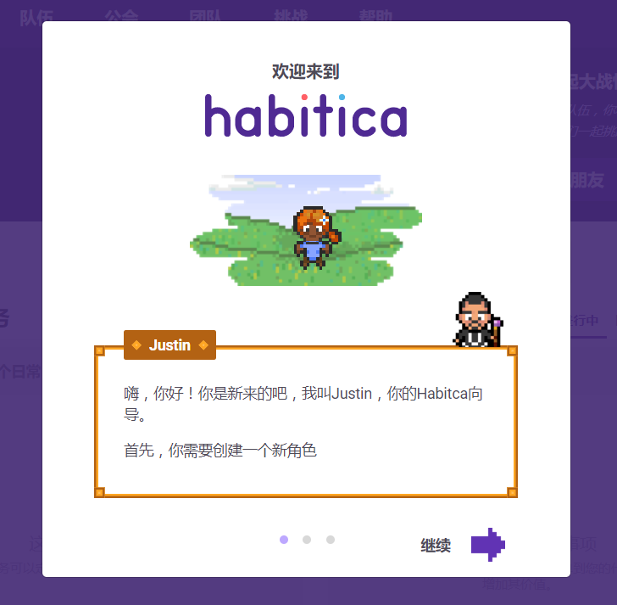
类型 | 功能 | 细项 | 功能描述 | 天数
授权 | 登陆界面 | [登陆界面]: 用户名，邮箱，电话，校验码，图片码，滑动码，短信码，倒计时，记住密码消除黄色方框。 [亮点]: 鼠标跟随特效/图片轮播
 | 用户引导 | [功能]: 满屏幕引导图/固定引导图
 | 记住登陆 | [功能]: 记住登陆15天，JWT授权, [亮点]:记住用户的皮肤和部分浏览记录
 | 登陆后推送 | [功能]: 使用scoket.io推送最近任务的进展 [亮点]:根据时间不同推送不同内容新闻和爱好
 | 忘记密码 | [功能]: 手机+验证码重置密码
 | 权限控制 | [功能]: 个人菜单/操作权限/数据范围/路由守护/隐藏显示/不可用
我的任务列表

